resumen costes
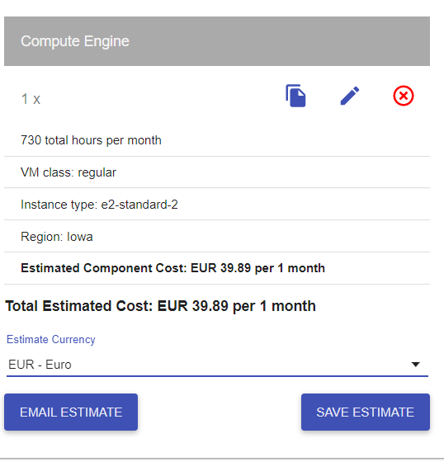
 |  | MVP | PF
COSTES |  | 2,129.49 | 32,753.31

 |  |  |  |  |  | Costes Técnicos
Directos |  | 1,774.57 | 21,518.23 |  |  | Nombre | Suscripcion | Unid. | Tipo | Precio($) | Precio(€) | Total
 | Personal* | 1,694.79 | 8,676.07 | €/hora pte establecer las horas del proyecto para ajustar costes personal |  | * Instancia Google Cloud | e2-n2-standard | 1 | Mensual | MVP(solo 2 meses coste) | 39.89 | 79.78
CT | Equipos | 0.00 | 0.00 | elimino coste hardware. No se imputa al proyecto. |  |  | c2-standard-4 | 1 | Mensual | 12 meses | 99.42 | 1,193.04
 | Viajes/Desplazamientos |  |  |  |  | Alojamiento web Arsys | Professional | 1 | Mensual |  | 5.00 | 60.00
CT | Instancia Google Cloud | 79.78 |  | * |  | API Twitter | Premium version | 1 | Mensual (x12) | 1299 | 1,065.18 | 12,782.16
CT | Alojamiento web Arsys | 0.00 | 60.00 |  |  | EQUIPOS PC Huawei MateBook X Pro 2020 | 16GB+512GB Táctil Intel i5+UHD 620 | 7 |  |  | 1,099.00 | 7,693.00
CT | Api Twitter v. premium | 0.00 | 12,782.16 |  |  | Kubernettes Google Cloud | N1-standard-2 | 4 | Mensual |  | 158.33 | 1,899.96
 | Kubernettes | 0.00 | 1,899.96
 | ¿servidores?
 |  |  |  |  |  | Conversion € / $: | 0.82

Indirectos |  | 0.00 | 5,776.20 |  |  | Costes Indirectos

 | Internet + telf | 0.00 | 2,776.20 |  |  | Telefonía e internet | 7 líneas 12 meses
 | impuestos |  |  |  |  | Despacho en CºNegocios | 250€/mes
 | local emprendis las artes | 0.00 | 3,000.00
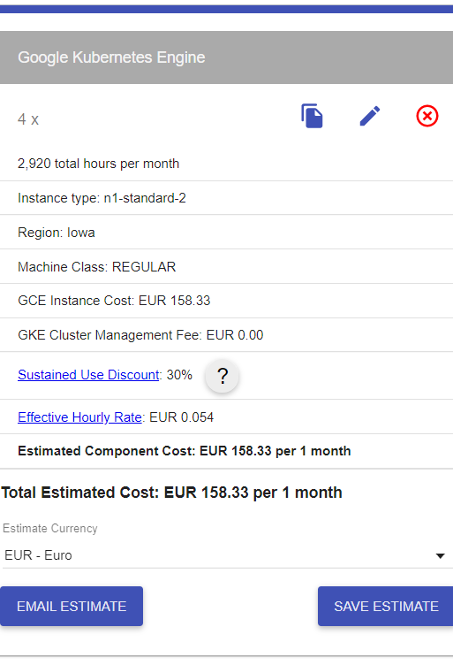

Contingencia |  | 354.91 | 5,458.89
 | +20% | 354.91 | 5,458.89

 |  |  |  |  | pendiente. Revisar :

 |  |  |  |  | +hitos. Línea temporal con costes / hoja de ruta | con comparable de MVP con el proyecto final
 |  |  |  |  | estandarizar
 |  |  |  |  | refactorizar

 |  |  |  |  | ver proyecto dep con jose
 |  |  |  |  | *proyección
 |  |  |  |  | escenario pos /neu / negativo

 |  |  |  |  | beneficios esperados
 |  |  |  |  | tam y sam
 |  |  |  |  | tamaño mercado y samble market

escenarios
COSTES X ESCENARIOS

 | PROYECTO | RANGO | PLAZOS |  | GASTOS DIRECTOS |  |  |  |  |  |  |  | GASTOS INDIRECTOS |  |  | CONTINGENCIA | COSTES
 | Escenario | Volumen tweets diario | Meses | +20% | horas/pers. | coste personal/mes | LICENCIAS | Kubernettes nodos 3 | Nodos google cloud (HDFS Y POSTGRESS) 2 | Alojamiento web Arsys | Api Twitter v. premium | ¿servidores? | Internet + telf | impuestos | local emprendis las artes | +20% | Total costes
1 | ++ | 1440 | 1 | 0.2 | 598.00 | 10,370.86 |  | 118.02 | 5285.14 | 5 | 699 |  |  |  | 250 | 4,567.04 | 21,295.05
2 | + | 720 | 1 | 0.2 | 598.00 | 10,370.86 |  | 118.02 | 5285.14 | 5 | 289 |  |  |  | 250 | 4,403.04 | 20,721.05
3 | 0 | 360 | 1 | 0.2 | 598.00 | 10,370.86 |  | 118.02 | 5285.14 | 5 | 149 |  |  |  | 250 | 4,347.04 | 20,525.05
4 | - | 180 | 1 | 0.2 | 598.00 | 10,370.86 |  | 118.02 | 5285.14 | 5 | 149 |  |  |  | 250 | 4,347.04 | 20,525.05

 | MANTENIMIENTO | RANGO | PLAZOS |  | GASTOS DIRECTOS |  |  |  |  |  |  |  | GASTOS INDIRECTOS |  |  | CONTINGENCIA | COSTES
 | Escenario | Volumen tweets diario | Meses |  |  | coste personal/mes | LICENCIAS | Kubernettes | Instancia Google Cloud | Alojamiento web Arsys | Api Twitter v. premium | ¿servidores? | Internet + telf | impuestos | local emprendis las artes | 20% | Total costes
1 | ++ | 1440 | 12 |  |  | 9,958.33 |  | 118.02 | 5285.14 | 5 | 699 |  | 303.3 |  | 250 | 4,545.19 | 253,967.81
2 | + | 720 | 12 |  |  | 9,958.33 |  | 118.02 | 5285.14 | 5 | 289 |  | 303.3 |  | 250 | 4,381.19 | 247,079.81
3 | 0 | 360 | 12 |  |  | 9,958.33 |  | 118.02 | 5285.14 | 5 | 149 |  | 303.3 |  | 250 | 4,325.19 | 244,727.81
4 | - | 180 | 3 |  |  | 9,958.33 |  | 118.02 | 5285.14 | 5 | 149 |  | 303.3 |  | 250 | 4,325.19 | 61,181.95

 |  | RANGO | PLAZOS |  | GASTOS DIRECTOS |  |  |  |  |  |  |  | GASTOS INDIRECTOS |  |  | CONTINGENCIA | COSTES
 | MVP | Volumen diario | Meses | +20% | horas/pers | coste personal |  |  | Instancia Google Cloud | Alojamiento web Arsys | Api Twitter v. premium | ¿servidores? | Internet + telf | impuestos |  | 20% | Total costes
 | 0 | 360 | 0.5 | 0.1 | 106 | 1,694.79 |  |  | 79.78 | 0 | 0 |  | 0 | 0 |  | 370.87 | 1,072.72

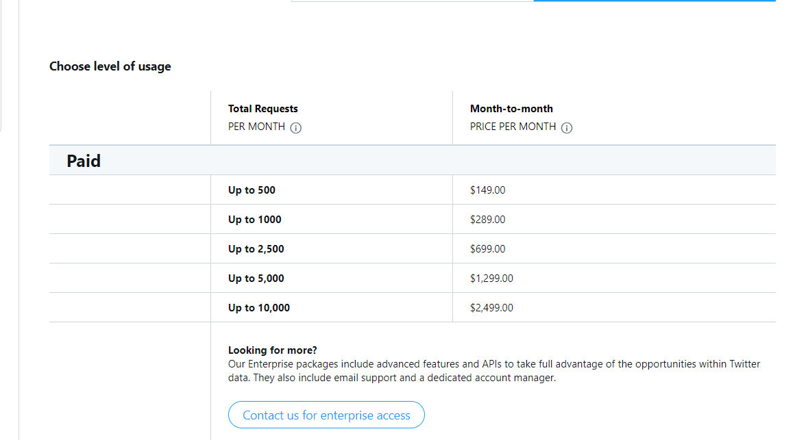

 |  |  |  |  | Costes Técnicos
 |  |  |  |  | Nombre | Suscripcion |  | Tipo | Precio($) | Precio(€) | Total
 |  |  |  |  | * Instancia Google Cloud | e2-n2-standard | 1 | Mensual | MVP(solo 2 meses coste) | 79.78 | 79.78
 |  |  |  |  |  | e2-n2-standard + 2 NODOS | 2 | Mensual |  | 5,285.14 | 63,421.68
 |  |  |  |  | Alojamiento web Arsys | Professional | 1 | Mensual |  | 5.00 | 60.00
 |  |  |  |  | API Twitter | Premium version | 1 | Mensual (x12) | 699 | 573.18 | 6,878.16
 |  |  |  |  | EQUIPOS PC Huawei MateBook X Pro 2020 | 16GB+512GB Táctil Intel i5+UHD 620 | 7 |  |  | 1,099.00 | 7,693.00
 |  |  |  |  | Kubernettes Google Cloud | N1-standard-2 | 4 | Mensual |  | 118.02 | 1,416.24

 |  |  |  |  | Conversion € / $: | 0.82

 |  |  |  |  | Costes Indirectos

 |  |  |  |  | Telefonía e internet | 7 líneas 12 meses
 |  |  |  |  | Despacho en CºNegocios | 250€/mes

